열린재정_접속방법
열린재정 접속방법

인터넷에 기획재정부 열린재정 검색
1

메뉴에서 재정통계 클릭
2

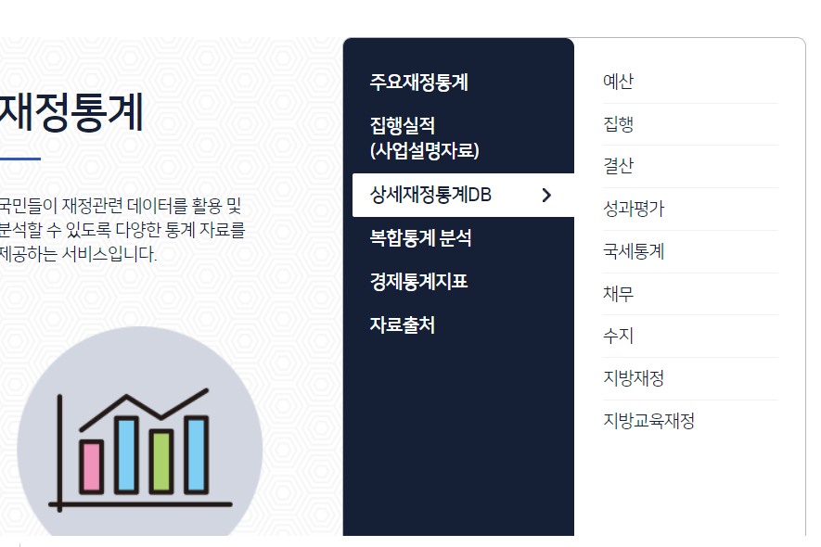

상세재정통계DB → 예산 클릭
3

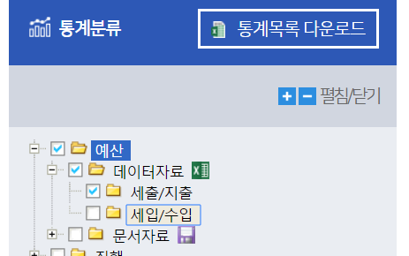

통계분류 메뉴에서
- 문서자료 Uncheck
- 데이터 자료에서 세입/수입 Uncheck
4

클릭
5

조회 및 다운로드
6

